Hoja1
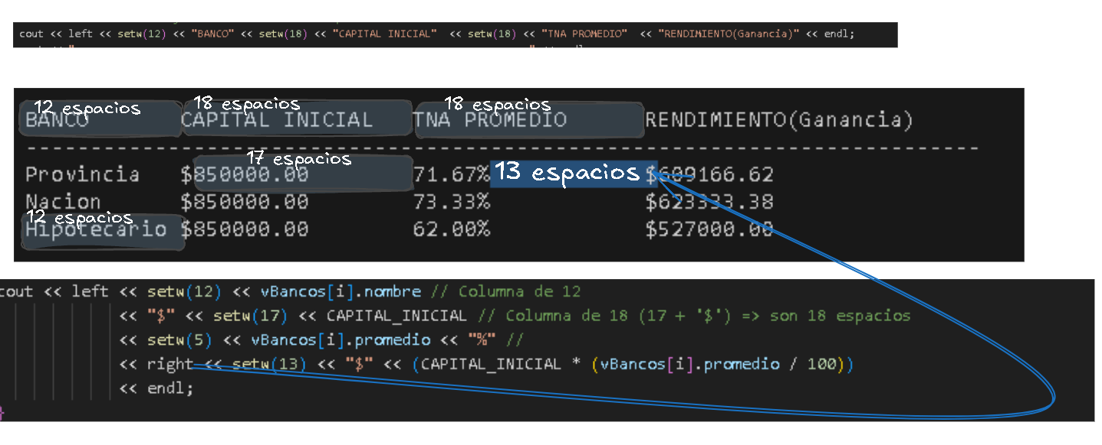
 |  |  |  |  |  | Monto | 850000

 | TNA 1 | TNA 2 | TNA 3 | Promedio | Maximo | Rendimiento |  | TASA TRIMESTRAL | interes comp. 1 | interes comp. 2 | interes comp. 3 | interes comp. 4 | Rendimiento
Provincia | 80 | 58 | 77 | 71.67 | 73.33 | 609166.67 |  | 17.92 | 152291.67 | 179577.26 | 211751.52 | 249690.33 | 793310.77
Nacion | 75 | 65 | 80 | 73.33 |  | 623333.33 |  | 18.33 | 155833.33 | 184402.78 | 218209.95 | 258215.11 | 816661.18
Hipotecario | 73 | 45 | 68 | 62.00 |  | 527000.00 |  | 15.50 | 131750.00 | 152171.25 | 175757.79 | 203000.25 | 662679.30

 |  | BBDD
 |  | 850000
 |  | 80
 |  | 58 |  |  |  |  |  | TASA MENSUAL | interes comp. 1 | interes comp. 2 | interes comp. 3 | interes comp. 4 | interes comp. 5 | interes comp. 6 | interes comp. 7 | interes comp. 8 | interes comp. 9 | interes comp. 10 | interes comp. 11 | interes comp. 12 | Rendimiento
 |  | 77 |  |  |  |  |  | 5.97 | 50763.89 | 53795.62 | 57008.42 | 60413.08 | 64021.09 | 67844.57 | 71896.40 | 76190.21 | 80740.46 | 85562.46 | 90672.44 | 96087.60 | 854996.23
 |  | 75 |  |  |  |  |  | 6.11 | 51944.44 | 55118.83 | 58487.20 | 62061.42 | 65854.06 | 69878.47 | 74148.83 | 78680.14 | 83488.37 | 88590.44 | 94004.30 | 99749.01 | 882005.52
 |  | 65 |  |  |  |  |  | 5.17 | 43916.67 | 46185.69 | 48571.96 | 51081.51 | 53720.72 | 56496.29 | 59415.26 | 62485.05 | 65713.45 | 69108.64 | 72679.25 | 76434.35 | 705808.83
 |  | 80
 |  | 73
 |  | 45
 |  | 68

